Đồ thị & Ma trận kề
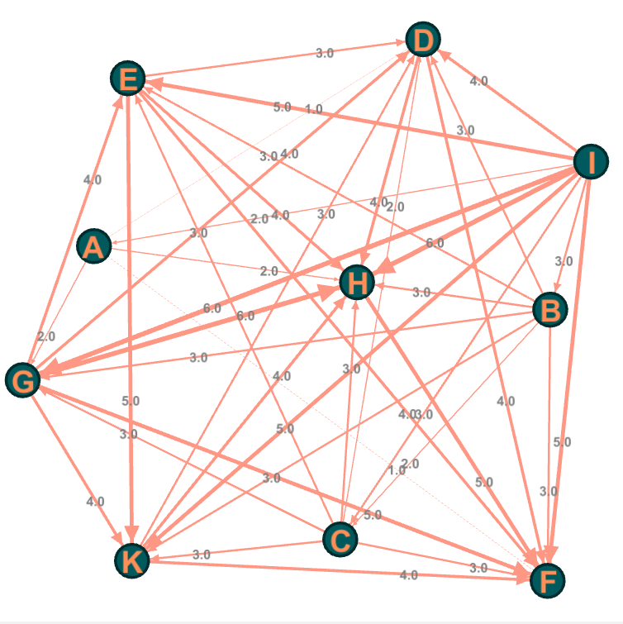
Đồ thị 1 phía | Ma trận kề
 |  | A | B | C | D | E | F | G | H | I | K | Bảng viết tắt tên node
 | A | 0 | 0 | 0 | 0 | 0 | 0 | 0 | 0 | 1 | 0 | Nhãn hiệu | Ký hiệu đỉnh
 | B | 0 | 0 | 0 | 0 | 0 | 0 | 0 | 0 | 1 | 0 | IQOO | A
 | C | 0 | 1 | 0 | 0 | 0 | 0 | 0 | 0 | 1 | 0 | HTC | B
 | D | 1 | 1 | 1 | 0 | 1 | 1 | 1 | 1 | 1 | 1 | Google Pixel | C
 | E | 0 | 1 | 1 | 0 | 0 | 0 | 1 | 0 | 1 | 0 | POCO | D
 | F | 1 | 1 | 1 | 1 | 1 | 0 | 1 | 1 | 1 | 1 | Apple | E
 | G | 1 | 1 | 1 | 0 | 0 | 0 | 0 | 0 | 1 | 0 | Xiaomi | F
 | H | 1 | 1 | 1 | 1 | 1 | 0 | 1 | 0 | 1 | 1 | realme | G
 | I | 0 | 0 | 0 | 0 | 0 | 0 | 0 | 0 | 0 | 0 | vivo | H
 | K | 1 | 1 | 1 | 0 | 1 | 0 | 1 | 0 | 1 | 0 | OPPO | I
 |  |  |  |  |  |  |  |  |  |  |  | Lenovo | K

